2.F.MortalidadSust_evol_25
FUENTE | Fuente: Instituto de Medicina legal y Ciencias Forenses.
ELABORACION | Elaboración: Unidad Técnica de Vigilancia en Adicciones.
TIT LARGO | Mortalidad por reacción aguda a sustancias psicoactivas. Evolución anual de la proporción de fallecidos con evidencia de suicidio. Comunidad de Madrid 2007-2023
TIT CORTO | Mortalidad anual por reacción aguda a sustancias psicoactivas con evidencia de suicidio. Comunidad de Madrid

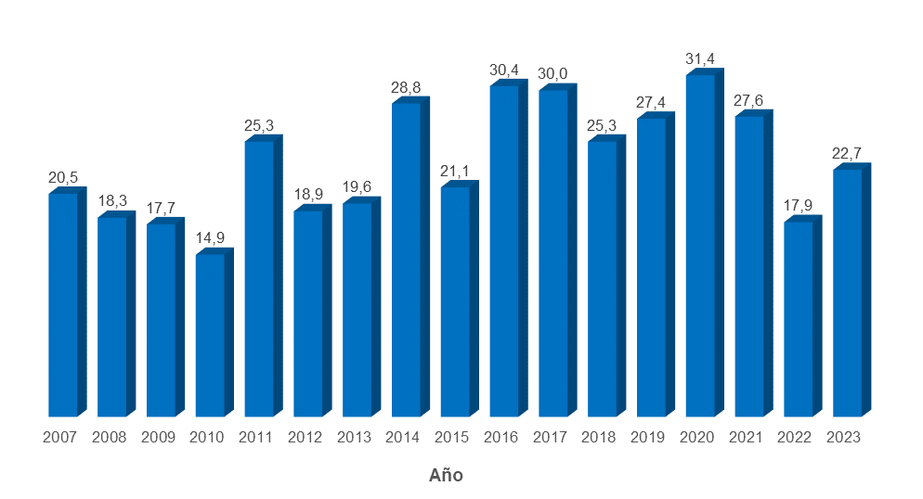

DATOS
 | % fallecidos
2007 | 20.5
2008 | 18.3
2009 | 17.7
2010 | 14.9
2011 | 25.3
2012 | 18.9
2013 | 19.6
2014 | 28.8
2015 | 21.1
2016 | 30.4
2017 | 30.0
2018 | 25.3
2019 | 27.4
2020 | 31.4
2021 | 27.6
2022 | 17.9
2023 | 22.7

